ETAPE 2
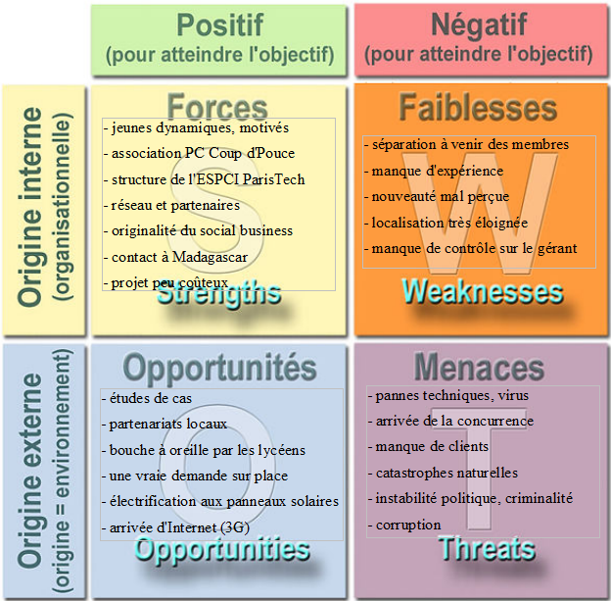
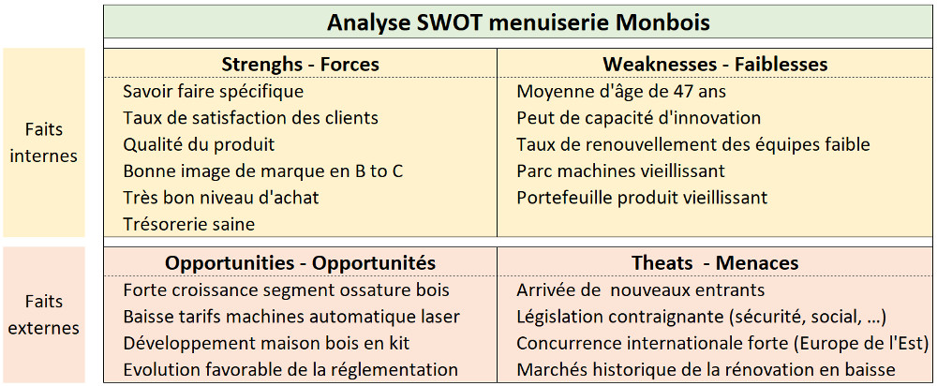
ETAPES |  |  | Questions à se poser | Exemple
ANALYSE | Environnement interne | Forces | Quels sont les points forts au sein de mon association ? | Cf. exemples ci-dessous
 |  | Faiblesses | Quels sont les points faibles au sein de mon association ? | Cf. exemples ci-dessous
 | Environnement externe | Opportunités | Qu'est-ce qui sert à mon association dans mon environnement exterieur ? | Cf. exemples ci-dessous
 |  | Menaces | Qu'est-ce qui pénalise mon association dans mon environnement exterieur ? | Cf. exemples ci-dessous

